操作説明
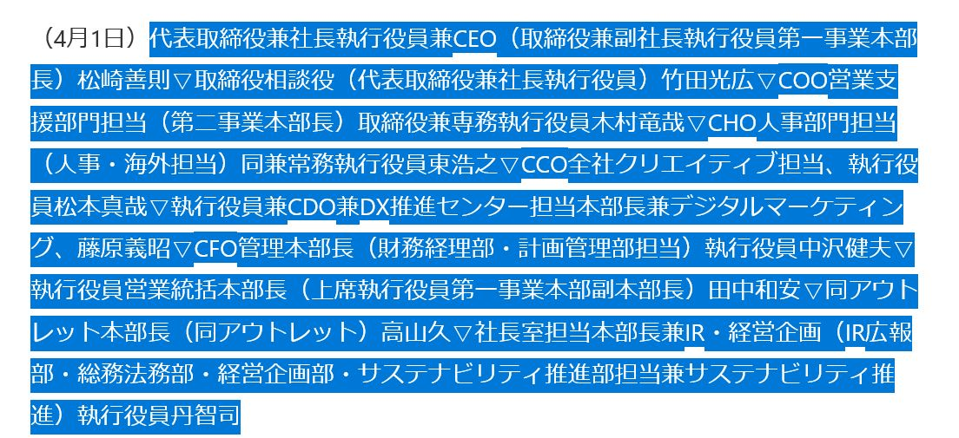 ※本ツールの使い方 本ツールは日経人事情報をsheet1のA1セルにコピぺし、「編集スタート」ボタンを押すことで sheet3に整理された人事情報が出力される…という物ですが、日経HPの情報のコピーの仕方にコツがあります。 (掲載情報が多い時は、一旦メモ帳などに貼り付けるとやり易いです。） ①日付・特殊括弧で囲われた部署名はコピーしない。 下記スクリーンショットのように、日付と特殊括弧の部署名は避けてコピーして下さい。
※①の操作方法の理由 本ツールでは、sheet1のA1に入力したデータをsheet2で一旦整理し、sheet3に転記し直すという方法を取っています。 日付を避ける理由はsheet2へ転記する際に下記スクリーンショットのようにセルがズレてしまい、sheet3での情報整理が上手く行かなくなるためです。 部署名はコピーしても問題は無いのですが、新部署名と同じセルに入力されるため後から修正する必要が出てきます。
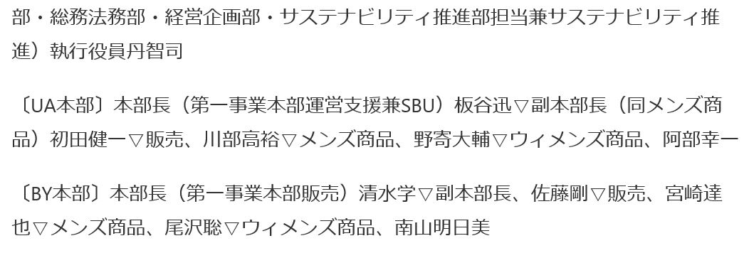 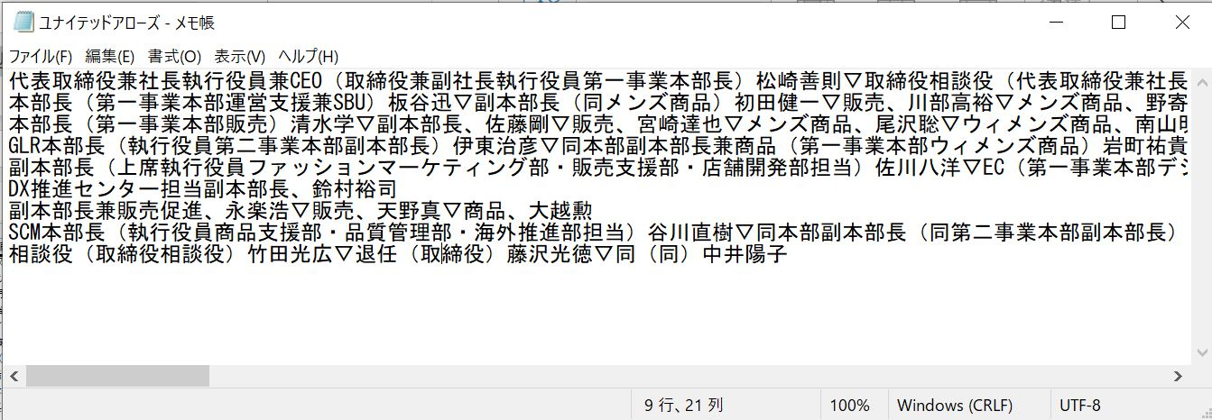 ②組織改編情報は入力しない。情報の一塊ごとのスペースを空けない 本ツールでは組織改編情報の整理は出来ないため、入力しないでください。 人事情報を見ると記事の所々に隙間が見えると思いますが、一旦メモ帳に貼り付けて隙間が出来ないようにしてください。
②の理由 上記のスペースは情報整理自体には問題無いのですが、整理した情報にも余分なスペースが出来てしまうため、後から手動で修正する必要が出てきます

情報入力
人事異動入力エリア

URLを入力してください

A16セルに日経人事の情報を入力して下さい（※異動日と組織改編情報は、別枠に入力してください） 入力が終わったら、下の「編集スタート」ボタンをクリックで編集開始。
↑↓「リセット」ボタンで初期化できます。

会社名を下記に入力してください。

ニュースリリース日を下記に入力してください。

異動日を下記に入力してください。 |  | 組織改編入力エリア
 |  | 組織改編項目の「構造改革＝」を除き転記してください。

参照サイト
日経人事 | ※固定項目

